会议清单
日期 | 类别（周会/月会） | 科室 | 照片 | 内容
2025-01-01 | 周会 | 新城应急消防管理中心 |  | 会议内容内容内容AAAA
2025-01-01 | 周会 | 城北应急消防管理中心 | 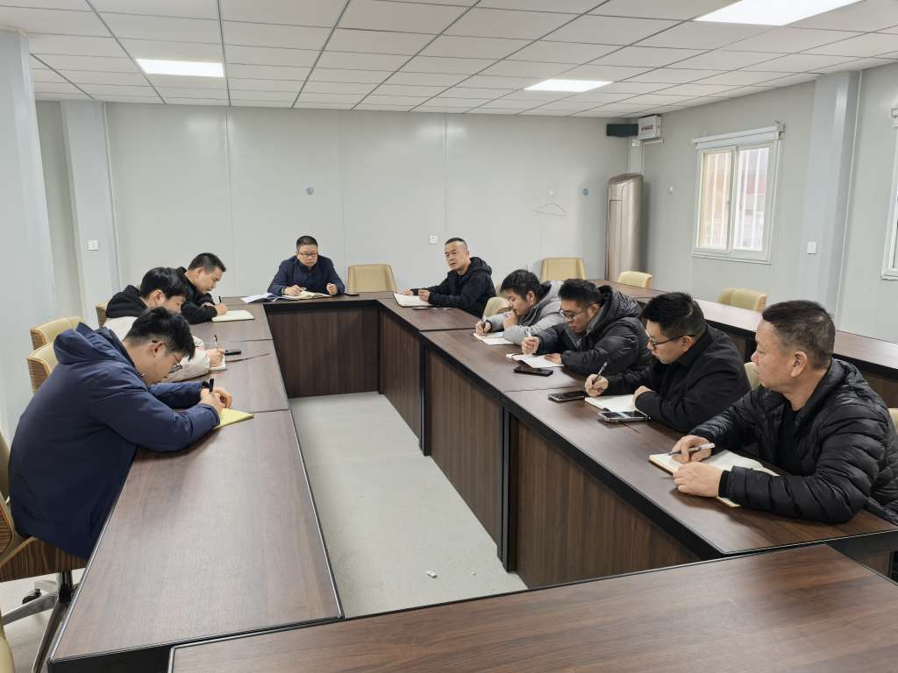 | 会议内容内容内容BBBB
2025-01-01 | 月会 | 城西应急消防管理中心 |  | 会议内容内容内容CCCCC
2025-01-01 | 其它 | 城东应急消防管理中心 |  | 会议内容内容内容DDDD

